正文
体现猫猫的分工合作，仅仅有条，展现好的拟人化效果； 体现厨师猫的大师感，帮厨猫对其的尊敬;

镜头编号 | 画面内容 | 时长 | 备注 | 景别 | 镜头运动方式 | 参考图片
1（拿食材） | 一只帮厨猫接住一堆食材后摇摇晃晃向前走，台后的帮厨猫去转身去拿食材，后面排队的帮厨猫迫不及待的张望 | 1s | 帮厨猫们排队在厨房放食物的地方获取食材，食材由一只帮厨猫发放 | 中景 | 固定镜头
2（大厨猫做准备） | 大厨猫弓背微微低头，双眼紧闭，猫耳下垂，两手紧扶住腰间的刀 | 1s | 作准备拔刀动作 | 特写-近景 | 从大厨猫头部特写移动到腰部特写，之后拉远镜头展示近景
3（运输食材） | 帮厨猫抱着一堆食材跑了过来，十分急忙的样子，食材似乎要掉下来 | 1s |  | 近景 | 定格 | 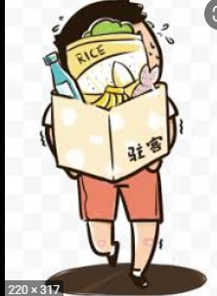 摇晃幅度更大点：
4（准备完工） | 两只帮厨猫急急忙忙抱着食材跑到大厨猫两侧，一只猫差点没刹住车 | 1s | 侧俯视角，给予玩家一切准备就绪的信息 | 全景 | 跟随帮厨猫 | 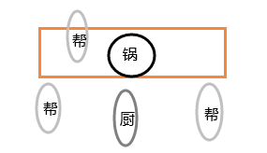
5（大厨猫开工） | 两只帮厨猫一样向大厨猫望去，正在搅汤的帮厨猫察觉到了后停止了搅动，也向大厨猫望去，很认真的样子 | 1.5s |  | 近景-中景 | 先展示帮厨猫，之后向帮厨猫 视线方向移动镜头，并拉远
6（大厨猫睁眼） | 大厨猫抬头，眼神十分锐利，眼角有白光闪过，耳朵也同时竖起 | 0.5s |  | 特写 | 固定镜头
7（大厨猫刀工） | 帮厨猫把食材抛向汤锅的正上方，大厨猫起身，一阵刀光剑影 | 2s | 食材朝镜头正面 | 定格 | 固定镜头
8（食材入锅） | 大厨猫背对汤锅落地收刀，食材之后陆陆续续掉入锅中，周围的猫猫鼓掌叫好 | 2s | 大厨猫正面朝镜头，但不挡住后面的食材掉入锅内的画面，大厨猫一脸轻松惬意的样子 | 中景 | 固定镜头
9（米饭完成） | 一只帮厨猫打开满满的甑子饭，热气铺面而来，猫猫十分开心，后面有猫急急忙忙端着配菜料理走过去 | 1s |  | 近景 | 固定镜头 | 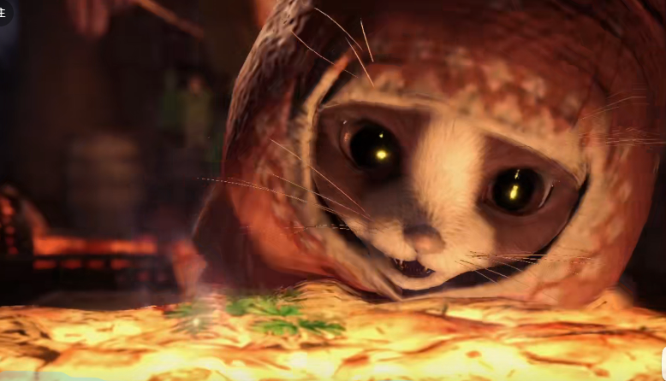 类似镜头：
10（搅拌炖菜） | 一只帮厨猫用尽全力的在搅动炖锅，另一只帮厨猫趴猫在锅旁看向锅内，锅中有气泡浮出，这只被一个大气泡吓的赶忙把头缩了回去 | 2s |  | 近景 | 固定镜头 | 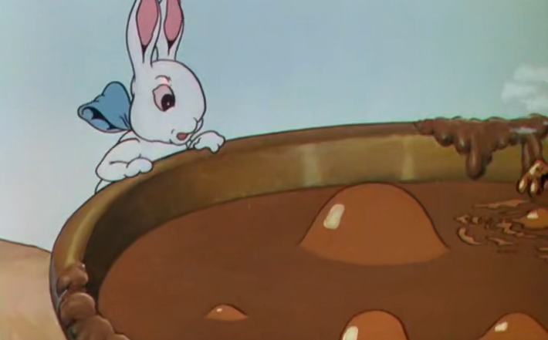
11（浇盖食物） | 装有饭的盘子被放在桌上的带有配菜的上菜盘内，镜头内申入一只勺将炖菜浇在米饭上 | 2s |  | 特写 | 镜头拉近 | 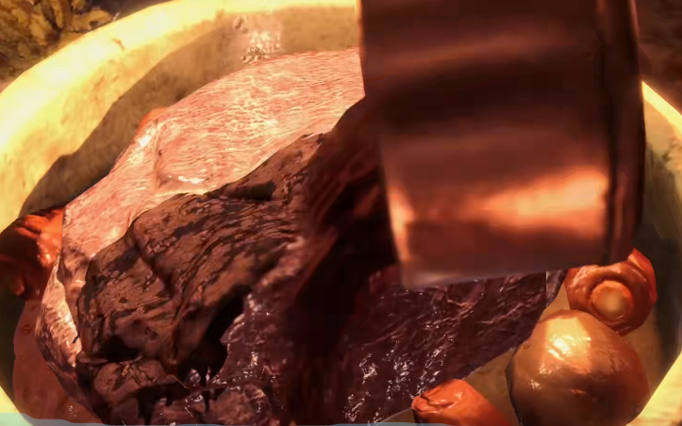
12（上菜细节） | 帮厨猫在米饭上撒上芝麻，稍微摆动配菜的位置 | 1s |  | 近景 | 固定镜头 | 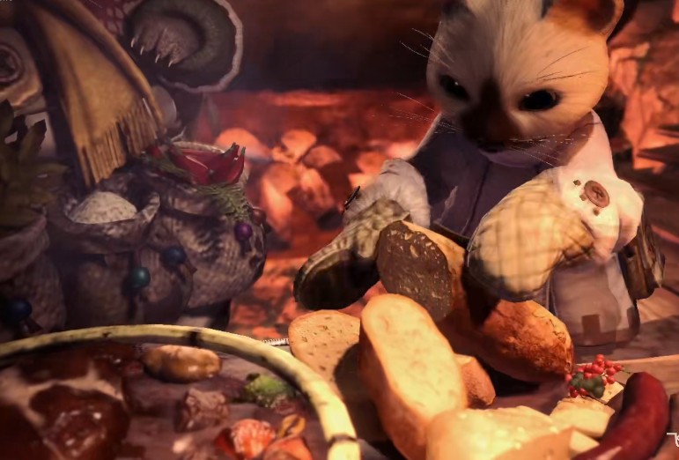
13（展示成品） | 展示猫猫自豪的样子，大厨猫转头背对镜头，其余猫双手指向上菜盘并望向镜头 | 1s |  | 特写-近景 | 镜头拉伸 | 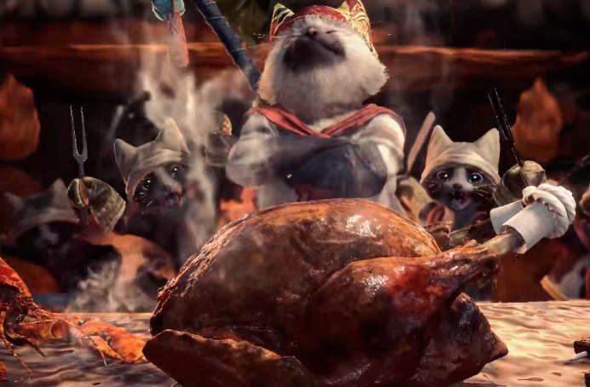 类似镜头：

